引子
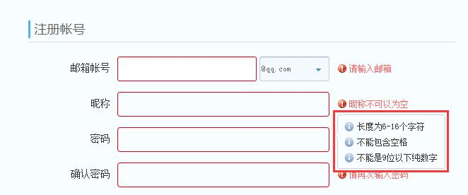

密码： | 6到16个非纯数字 | 94^6 | abc123
 |  | 94^7 | 1234567890ABCefg
 |  | 94^8 | abcd;'./
 |  | …… | 1234[][/.;
 |  | 94^16 | 123456789
 |  | 10^32 | 1234567890123450.00
 | 9到16位纯数字 | 10^9
 |  | 10^10
 |  | …
 |  | 10^16 | abc12
 |  |  | 1234567890abcdefg
 |  |  | 12345678
 |  |  | 12345678901234500
 |  |  | tutu 7657

 | 6到16个非纯数字 |  | abc123 | 小写+数字
 |  |  | ABC123 | 大写+数字
 |  |  | ~!@123 | 符号+数字
 |  |  | Abc123 | 大小写+数字
 |  |  |  | 小写符号+数字
 |  |  |  | 大写符号+数字
 |  |  |  | 大小写符号+数字
 |  |  |  | 大写
 |  |  |  | 小写

 |  |  |  | 大写符号
 |  |  |  | 小写符号
 |  |  |  | 大小写
 |  |  |  | 大小写符号

等价类实例2
等价类实例2
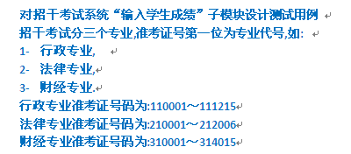

说明：假设查询条件只能输入数字，暂不考虑非数字的查询情况。

等价表
输入和外部条件 | 有效等价类 | 无效等价类
数据类型 | 100000到399999的数字【1】 | 非数字【5】 小于100000【6】 大于399999【7】
行政专业号码 | 110001到111215【2】 | 100000到110000【8】 111216到199999【9】
法律专业号码 | 210001到212006【3】 | 200000到210000【10】 212007到299999【11】
财经专业号码 | 310001到314015【4】 | 300000到310000【12】 314016到399999【13】

对有效等价类设计用
输入数据 | 预期结果 | 等价类覆盖
110002 | 可以查询行政专业号码 | 1，2
212005 | 可以查询法律专业号码 | 1，3
313999 | 可以查询财经专业号码 | 1，4

无效等价类用例设计
输入数据 | 预期结果 | 等价类覆盖
abcdefg | 无法查询 | 5
99999 | 无法查询 | 6
400000 | 无法查询 | 7
110000 | 无法查询 | 8
199999 | 无法查询 | 9
209999 | 无法查询 | 10
212010 | 无法查询 | 11
300000 | 无法查询 | 12
314020 | 无法查询 | 13

等价类实例3
等价类实例3
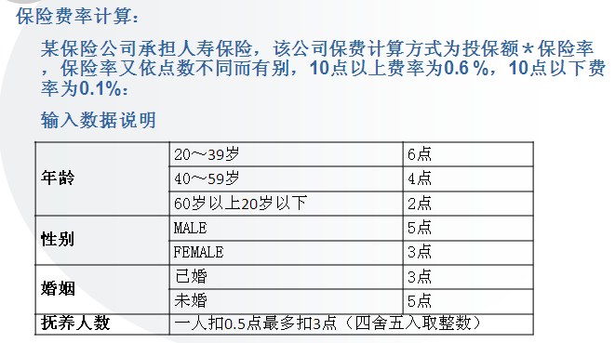

说明： 年龄：手动输入（只能输入0或正整数，暂不考虑提前输入限制） 性别：手动输入（输入MALE或M均表示男性，输入FEMALE或F均表示女性，只能输入字母，暂不考虑非字母的情况） 婚姻：单选按钮（不允许手动输入） 抚养人数：最多抚养人数9人 手动输入（只能输入0或正整数，暂不考虑其他输入限制）
注意：等价类中尽量不要出现逻辑关系，例如或/与，尽量是纯数据不可再分解

等价类表
输入和外部条件 | 有效等价类 | 无效等价类
年龄 | 20到39岁【1】 40到59岁【2】 小于20岁【3】 大于等于60，小于等于150【4】 | 大于150【16】
性别 | MALE【5】 M【6】 FEMALE【7】 F【8】 | 其他字母【17】
婚姻 | 已婚【9】 未婚【10】 | N/A
抚养人数 | 0【11】 1到6【12】 7到9【13】 | 大于9【18】
点数 | 10点以下【14】 10点及上【15】 | N/A

有效等价类的用例
输入数据 |  |  |  |  | 期望结果 | 等价类覆盖
年龄 | 性别 | 婚姻 | 抚养人数 | 点数
25 | MALE | 已婚 | 0 | 14 | 以0.6%计算费率 | 1，5，9，11，15
50 | M | 未婚 | 6 | 11 | 以0.6%计算费率 | 2，6，10，12，15
8 | FEMALE | 未婚 | 9 | 7 | 以0.1%计算费率 | 3，7，10，13，14
70 | F | 已婚 | 0 | 8 | 以0.1%计算费率 | 4，8，9，11，14

无效等价类
输入数据 |  |  |  |  | 期望结果 | 等价类覆盖
年龄 | 性别 | 婚姻 | 抚养人数 | 点数
151 | MALE | 已婚 | 1 | N/A | 无法计算费率 | 16
39 | ADC | 未婚 | 3 | N/A | 无法计算费率 | 17
18 | F | 未婚 | 12 | N/A | 无法计算费率 | 18

边界值分析原则
边界值划分的原则
1. 如果输入（输出）条件规定了取值范围，则应该以该范围的边界内及边界附近的值作为测试用例
报考驾照年龄限制是18到65岁：上点：18，65，离点：17，66 一个有效等价类：18到65岁 两个无效等价类：小于18和大于65
2. 如果输入（输出）条件规定了值的个数，则用最大个数，最小个数，比最小个数少一，比最大个数多一的数作为测试数据
密码长度在6到16位：上点：6，16，离点：5，17 有效等价类：6到16 无效等价类：小于6大于16
3. 如果程序规格说明中提到的输入或输出是一个有序的集合，应该注意选取有序集合的第一个和最后一个元素作为测试用例
1月到12月，边界值1月，12月

4. 如果程序中使用了一个内部数据结构，则应当选择这个内部数据结构的边界上的值作为测试用例
a[5]={8,4,2,6,7}
边界值：a0=8和a4=7

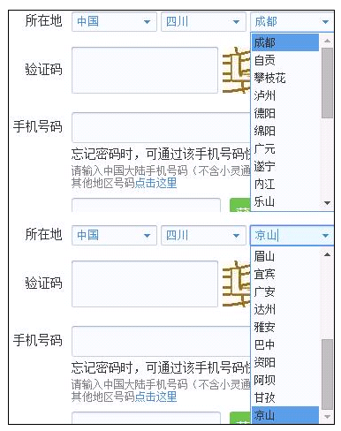

下拉菜单中，第一个和最后一个选项也属于边界值。

综合练习
综合练习


说明：所在地：国家下拉列表仅有中国一个选项，若不选择国家则无法选择 省，同理不选择省则不能够选择市 （降低难度）

等价类表
输入 | 输入或外部条件 | 有效等价类 | 无效等价类
昵称 | 必填 | 填 | 不填
 | 最多12个字符 | 1到12字符 | 大于12个字符
生日 | 必填 | 年月日都填 | 都不填 只填年 只填月 只填日 只填年月 只填年日 只填月日
 | 年 | 1900到2007 | 小于1900 大于2007
 | 月 | 1月到12月 | 小于1月 大于12月 | 如果是成熟的日期控件，此处没办法选择无效的日期
 | 日 | 下限1日 | 小于1
 |  | 大月上限31日 | 大于31
 |  | 小月上限30日 | 大于30
 |  | 平年2月上限28日 | 大于28
 |  | 闰年2月上限29日 | 大于29
性别 |  | 男 | N/A
 |  | 女
密码 | 必填 | 填 | 不填
 |  | 6到16个非纯数字 | 小于6位 大于16位
 |  | 9到16位纯数字 | 6到9位纯数字
 |  | 区分大小（登录）
确认密码 | 必填 | 填 | 不填
 | 与密码输入完全一致 | 一致 | 不一致
 |  | 区分大小写 | 不区分大小写
所在地 | 必填 | 国家、省、城市都填 | 都不填 只填国家 只填国家、省
 |  | 省份第一个和最后一个
 |  | 城市第一个和最后一个
验证码 | 必填 | 填 | 不填
 |  | 正确的字符 | 错误的字符
 |  | 区分大小写
 |  | 不区分大小写
 | 点击 | 点击
 |  | 不点击

日期用例
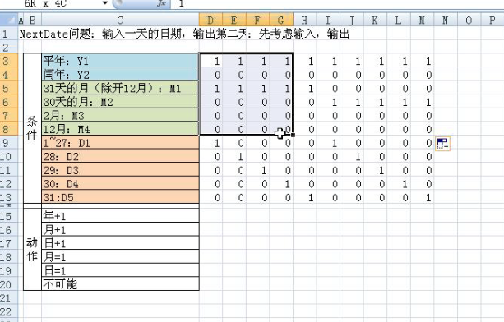
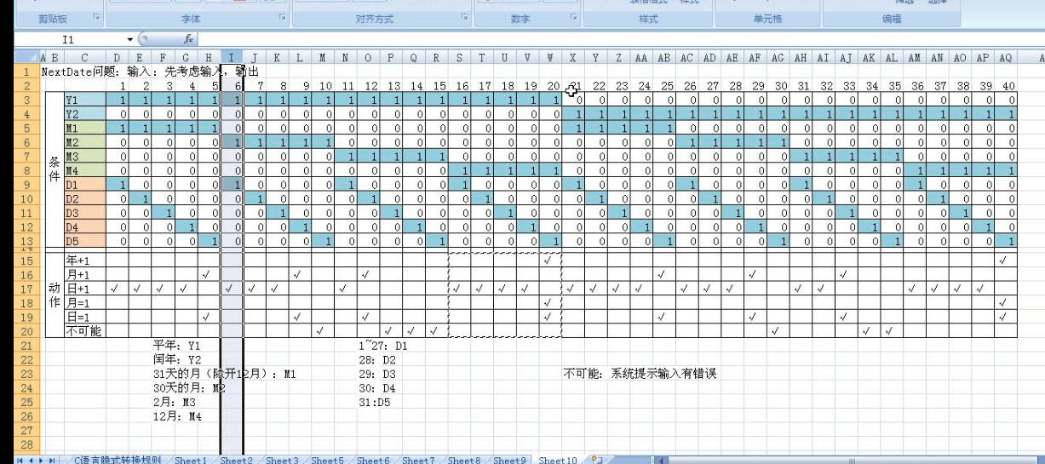
 |  | 1 | 2 | 3 | 4 | 5 | 6 | 7 | 8 | 9 | 10 | 11 | 12 | 13 | 14 | 15 | 16 | 17 | 18 | 19 | 20 | 21 | 22 | 23 | 24 | 25 | 26 | 27 | 28 | 29 | 30 | 31 | 32 | 33 | 34 | 35 | 36 | 37 | 38 | 39 | 40
条件 | 平年：Y1 | 1 | 1 | 1 | 1 | 1 | 1 | 1 | 1 | 1 | 1 | 1 | 1 | 1 | 1 | 1 | 1 | 1 | 1 | 1 | 1 | 0 | 0 | 0 | 0 | 0 | 0 | 0 | 0 | 0 | 0 | 0 | 0 | 0 | 0 | 0 | 0 | 0 | 0 | 0 | 0
 | 闰年；Y2 | 0 | 0 | 0 | 0 | 0 | 0 | 0 | 0 | 0 | 0 | 0 | 0 | 0 | 0 | 0 | 0 | 0 | 0 | 0 | 0 | 1 | 1 | 1 | 1 | 1 | 1 | 1 | 1 | 1 | 1 | 1 | 1 | 1 | 1 | 1 | 1 | 1 | 1 | 1 | 1
 | 31天的月 | 1 | 1 | 1 | 1 | 1 | 1 | 1 | 1 | 1 | 1 | 0 | 0 | 0 | 0 | 0 | 0 | 0 | 0 | 0 | 0 | 0 | 0 | 0 | 0 | 0 | 0 | 0 | 0 | 0 | 0 | 0 | 0 | 0 | 0 | 0 | 0 | 0 | 0 | 0 | 0
 | 30天的月 | 0 | 0 | 0 | 0 | 0 | 0 | 0 | 0 | 0 | 0 | 1 | 1 | 1 | 1 | 1 | 1 | 1 | 1 | 1 | 1 | 0 | 0 | 0 | 0 | 0 | 0 | 0 | 0 | 0 | 0 | 0 | 0 | 0 | 0 | 0 | 0 | 0 | 0 | 0 | 0
 | 2月 | 0 | 0 | 0 | 0 | 0 | 0 | 0 | 0 | 0 | 0 | 0 | 0 | 0 | 0 | 0 | 0 | 0 | 0 | 0 | 0 | 1 | 1 | 1 | 1 | 1 | 1 | 1 | 1 | 1 | 1 |  | 0 | 0 | 0 | 0 | 0 | 0 | 0 | 0 | 0
 | 12月 | 0 | 0 | 0 | 0 | 0 | 0 | 0 | 0 | 0 | 0 | 0 | 0 | 0 | 0 | 0 | 0 | 0 | 0 | 0 | 0 | 0 | 0 | 0 | 0 | 0 | 0 | 0 | 0 | 0 | 0 | 1 | 1 | 1 | 1 | 1 | 1 | 1 | 1 | 1 | 1
 | 1~27 | 1 | 1 | 1 | 1 | 1 | 1 | 1 | 1 | 0 | 0 | 0 | 0 | 0 | 0 | 0 | 0 | 0 | 0 | 0 | 0 | 0 | 0 | 0 | 0 | 0 | 0 | 0 | 0 | 0 | 0 | 0 | 0 | 0 | 0 | 0 | 0 | 0 | 0 | 0 | 0
 | 28 | 0 | 0 | 0 | 0 | 0 | 0 | 0 | 0 | 1 | 1 | 1 | 1 | 1 | 1 | 1 | 1 | 0 | 0 | 0 | 0 | 0 | 0 | 0 | 0 | 0 | 0 | 0 | 0 | 0 | 0 | 0 | 0 | 0 | 0 | 0 | 0 | 0 | 0 | 0 | 0
 | 29 | 0 | 0 | 0 | 0 | 0 | 0 | 0 | 0 | 0 | 0 | 0 | 0 | 0 | 0 | 0 | 0 | 1 | 1 | 1 | 1 | 1 | 1 | 1 | 1 | 0 | 0 | 0 | 0 | 0 | 0 | 0 | 0 | 0 | 0 | 0 | 0 | 0 | 0 | 0 | 0
 | 30 | 0 | 0 | 0 | 0 | 0 | 0 | 0 | 0 | 0 | 0 | 0 | 0 | 0 | 0 | 0 | 0 | 0 | 0 | 0 | 0 | 0 | 0 | 0 | 0 | 1 | 1 | 1 | 1 | 1 | 1 | 1 | 1 | 0 | 0 | 0 | 0 | 0 | 0 | 0 | 0
 | 31 | 0 | 0 | 0 | 0 | 0 | 0 | 0 | 0 | 0 | 0 | 0 | 0 | 0 | 0 | 0 | 0 | 0 | 0 | 0 | 0 | 0 | 0 | 0 | 0 | 0 | 0 | 0 | 0 | 0 | 0 | 0 | 0 | 1 | 1 | 1 | 1 | 1 | 1 | 1 | 1
动作 | 年+1
 | 月+1
 | 日+1
 | 月=1
 | 日=1
 | 不可能

Sheet2
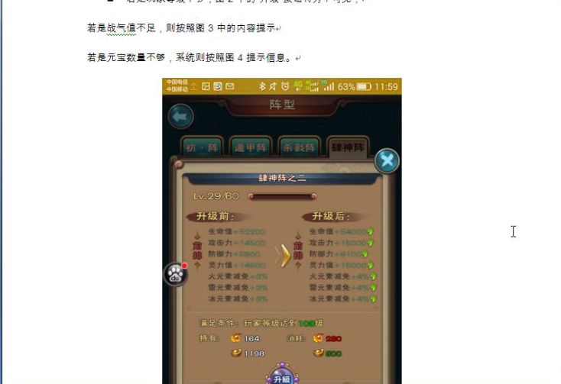
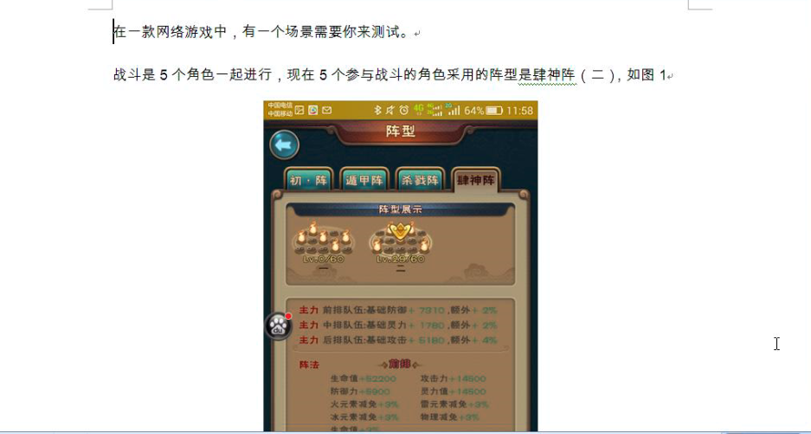

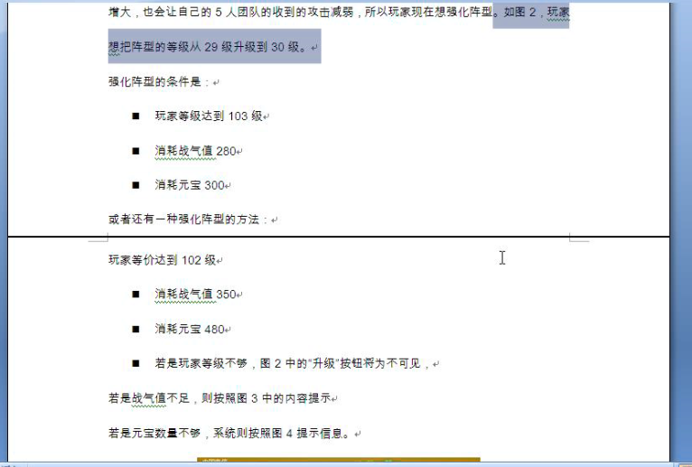

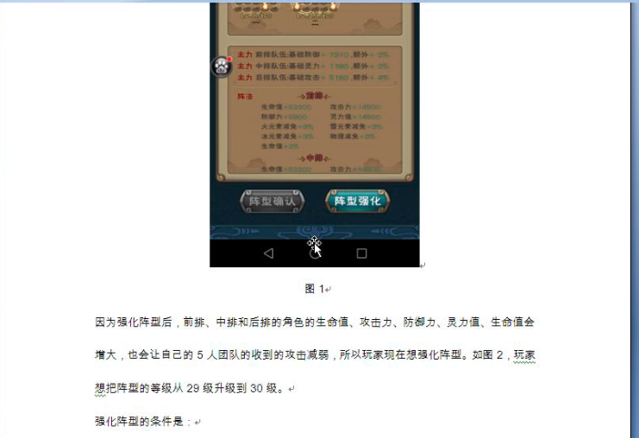

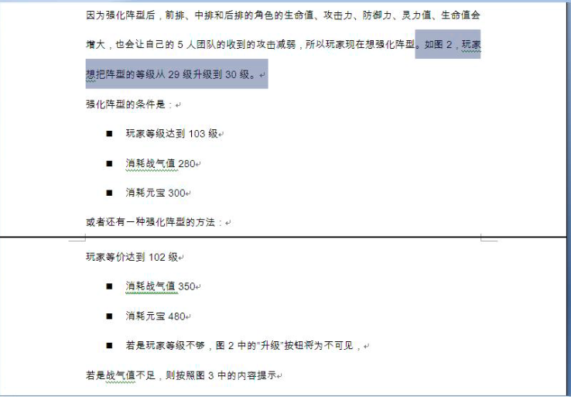
条件

因果图
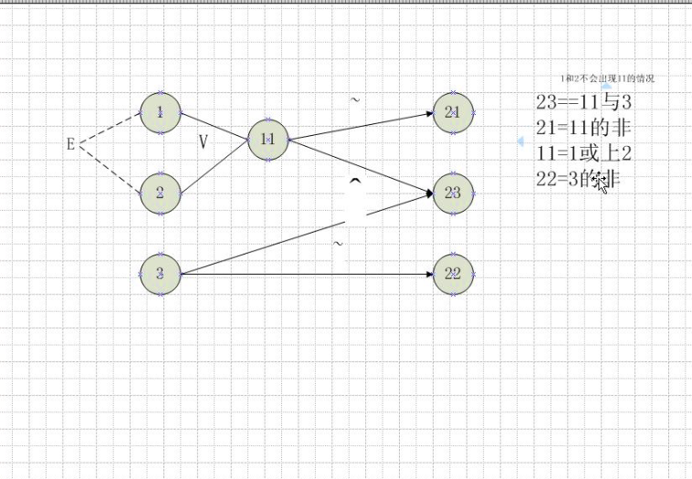

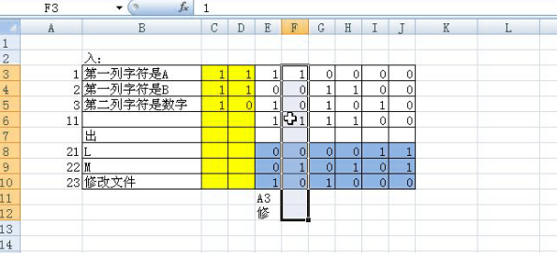

Sheet7
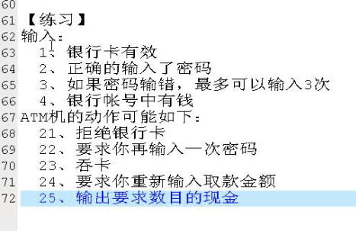

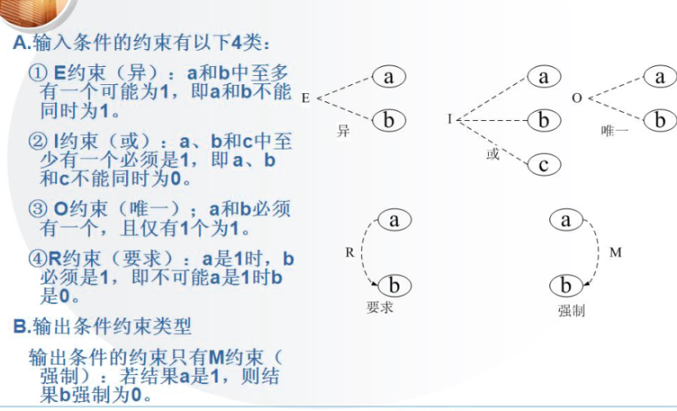

21:1的非
22:1与11
11:2的非与3
23： 12与1
12：2的非与3的非
24：1与14与4的非
25：1与4与14
14：2或11

练习正交表
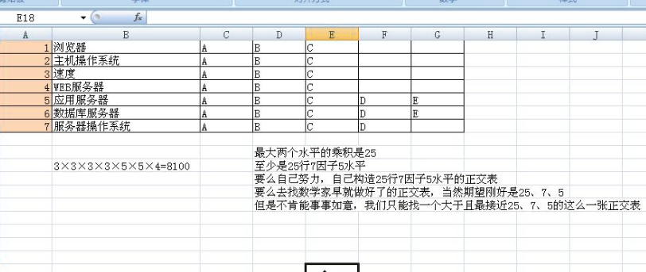
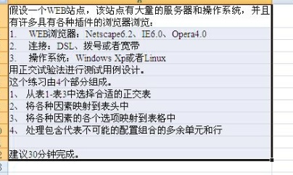
 | web浏览器 | 连接 | 操作系统
1 | Netcape6.2 | DSL | XP
2 | Netcape6.2 | 拨号 | LINUX | 鞋码 | 38 | 39 | 40 | 41 | 42 | 43
3 | Netcape6.2 | 宽带 | ~ | 闭合方式 | 系带 | 魔术贴 | 一脚瞪 | 拉链
4 | IE6.0 | DSL | LINUX | 颜色 | 红 | 橙 | 黄 | 青 | 蓝 | 紫色
5 | IE6.0 | 拨号 | ~ | 流行元素 | 板鞋 | 运动鞋 | 马丁靴
6 | IE6.0 | 宽带 | XP | 鞋帮 | 高 | 中 | 低
7 | Opera4.0 | DSL | ~
8 | Opera4.0 | 宽带 | XP
9 | Opera4.0 | 宽带 | LINUX

